상품제안서
3M 잘림방지 프리미엄안전장갑 | 상품코드: S11434

 |  |  |  |  |  | 02-713-8555 | www.synergygift.co.kr
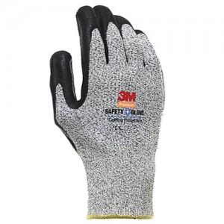

【상세/제작정보】 | 스티커제작 (별도문의)

【인쇄/포장옵션】 | 기타 / OPP포장

【공급단가】 | 수량 | 100~ | 500~ | 1,000~ | 3,000~
*VAT별도 | 단가 | 12,730원 | 12,260원 | 11,790원 | 11,320원

【상품 URL】 | https://www.synergygift.co.kr:443/src/goods_detail.php?gdno=4832

